介護休業手当金請求書
週休日（土・日）を除き、祝日を含んだ月～金の日数を計算できます。初日と末日をセルに入力してください。

 |  |  |  | 初日 |  |  |  |  |  | ～ |  | 末日 |  |  |  |  | ＝ | 休業日数

 |  |  |  | 2016-04-15 |  |  |  |  |  |  |  | 2016-04-30 |  |  |  |  |  | 11 |  |  | 日

介護休業手当金請求書

 |  |  |  |  |  |  |  |  |  |  |  |  |  |  |  |  |  |  | 決定金額 |  |  | ※ | 円
組合員証 記号番号 |  |  |  |  |  |  |  |  |  |  | － |  |  |  |  | 所属所

組合員氏名 |  |  |  |  |  |  |  |  |  |  |  |  |  |  |  | 所在地

組合員の介護を 必要とする者 |  |  |  |  |  | 氏名 |  |  |  |  |  |  |  |  |  | 続 柄

 |  |  |  |  |  | 住所

介護休業期間の初日 |  |  |  |  |  | 令和 |  |  |  | 年 |  |  | 月 |  | 日 | 介護休業期間の末日 |  |  | 令和 |  |  | 年 |  | 月 |  |  | 日

請求期間の初日 |  |  |  |  |  | 令和 |  |  |  | 年 |  |  | 月 |  | 日 | 請求期間の末日 |  |  | 令和 |  |  | 年 |  | 月 |  |  | 日

標準報酬の月額 |  |  |  |  |  | 第 |  |  | 級 |  |  |  |  |  | 円 | 請求金額 |  |  |  |  |  |  |  | 円

給与支払に関する証明

 | 令和 |  |  |  | 年 |  |  | 月 |  |  | 日～ |  | 令和 |  |  | 年 |  | 月 | 日まで出勤しなかった期間に対して
 | 次の金額を支払ったことを証明する。
 |  | 1 |  |  |  |  | 月分 |  |  | 2 |  |  |  | 月分 |  |  | 3 |  | 月分 |  | 4 |  |  |  | 月分
 |  |  |  |  |  |  |  | 円 |  |  |  |  |  |  | 円 |  |  |  |  | 円 |  |  |  |  |  | 円
 |  |  | 令和 |  |  |  | 年 |  |  | 月 |  |  | 日
 |  |  |  |  |  |  |  |  | 給与事務担当者 |  |  |  |  | 職名
（自ら署名してください）
 |  |  |  |  |  |  |  |  |  |  |  |  |  | 氏名
 |  | 上記のとおり請求します。
 |  |  | 宮城県市町村職員共済組合理事長 様
（【請求者氏名】は自ら署名してください)
 |  |  | 令和 |  |  |  | 年 |  |  | 月 |  |  | 日
 |  |  |  |  |  |  |  |  |  |  | 請求者 |  |  | 住所
 |  |  |  |  |  |  |  |  |  |  |  |  |  | 氏名
 |  | 上記の記載事項は、事実と相違ないものと認めます。
 |  |  | 令和 |  |  |  | 年 |  |  | 月 |  |  | 日
 |  |  |  |  |  |  |  |  |  |  | 所属所長 |  |  | 職名
 |  |  |  |  |  |  |  |  |  |  |  |  |  | 氏名

所属所
受付印
注１ | この請求書は「介護休業手当金計算書」との2枚１組です。
2 | 請求する際は、下記の書類を添付してください。
 | ・介護休暇申請書の写し（任命権者に承認された介護休暇期間のわかるもの）
 | ・出勤簿の写し
 | ・同居を必要とする者を介護する場合は住民票謄本の写し
 | ・介護休業中に勤務しなかった期間に報酬が支払われた場合は、初回請求月の前月の給料明細書
 | 及び請求月の給料明細書
 | ・介護休業中に勤務しなかった期間に報酬が支払われた場合は、｢介護休業手当金控除額計算書」
3 | ※印欄は記入しないでください。

 |  |  |  |  |  |  |  |  |  |  |  |  |  |  |  |  |  |  |  |  |  |  |  |  |  |  | R3.9

男 |  | 明治 | 配偶者 |  |  |  | 非該当 | 1.00
女 |  | 大正 | 父 |  |  |  | 該当 | 1.25
 |  | 昭和 | 母 |  |  |  | #REF!
 |  | 平成 | 祖父
 |  | 令和 | 祖母
 |  |  | 長男
 |  |  | 二男
 |  |  | 三男
 |  |  | 長女
 |  |  | 二女
 |  |  | 三女

分析ツール関数について
・分析ツール関数について
 |  | Excelにはふつうに利用できる関数のほか、『アドイン(add-in)』と呼ばれる機能拡張ソフトを
 |  | 追加することによって利用できる『アドイン関数』があります。
 |  | Excelには、『分析ツール』というアドインが標準で用意され、これを組み込むことで利用できる
 |  | 関数が増えます。

・分析ツールのアドイン方法
 | 1.〔ファイル〕タブ＞〔オプション〕をクリックします。
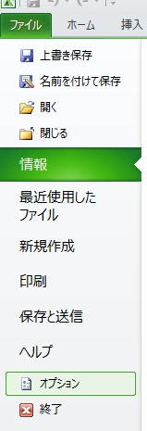

 | 2．〔アドイン〕＞〔設定〕をクリックします。
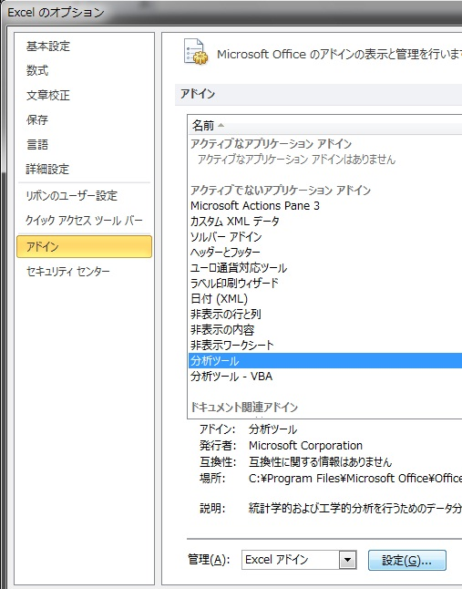

 | 3.〔分析ツール〕にチェックを入れ、〔OK〕をクリックしてウインドウを閉じます。
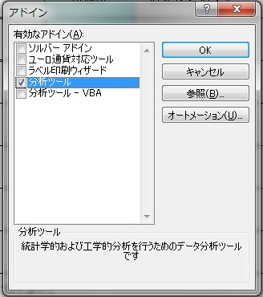

 | 初めて使用する場合は、アドイン機能のインストールを要求される場合があります。
 | 使用するパソコンが運用制限等により、インストールできない場合は支給日数を直接入力してください。

